①0531
今日の学習課題 |  |  |  |  | 今日の学習活動 ① ②
2023/5/31（水） |  |  | B |  | A |  | AA |  | S |  | ＜使い方＞見たら消して使ってください。
めいぼ | 名前 | 今日のふりかえり |  |  |  |  |  |  |  |  | オレンジのセルを変えると下のセルが全て変わります。
1 |  |  |  | 0 |  | 0 |  | 0 |  | 0 | Excelを使っている方は
2 |  |  |  | 0 |  | 0 |  | 0 |  | 0 | ①シートの保護
3 |  |  |  | 0 |  | 0 |  | 0 |  | 0 | ② | 次をチェックするとできます。
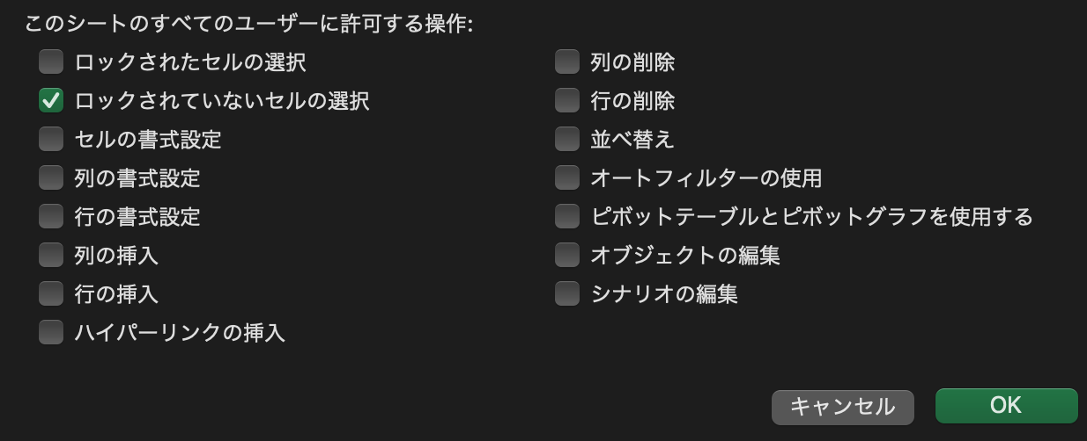
4 |  |  |  | 0 |  | 0 |  | 0 |  | 0
5 |  |  |  | 0 |  | 0 |  | 0 |  | 0
6 |  |  |  | 0 |  | 0 |  | 0 |  | 0
7 |  |  |  | 0 |  | 0 |  | 0 |  | 0
8 |  |  |  | 0 |  | 0 |  | 0 |  | 0
9 |  |  |  | 0 |  | 0 |  | 0 |  | 0 | ③パスワードロックをかけることで、子どもたちは必要なセルのみを操作し、誤操作や関数崩れを減らせます。
10 |  |  |  | 0 |  | 0 |  | 0 |  | 0
11 |  |  |  | 0 |  | 0 |  | 0 |  | 0 | シートをコピーして、授業のルーブリックを作ります。
12 |  |  |  | 0 |  | 0 |  | 0 |  | 0
13 |  |  |  | 0 |  | 0 |  | 0 |  | 0
14 |  |  |  | 0 |  | 0 |  | 0 |  | 0
15 |  |  |  | 0 |  | 0 |  | 0 |  | 0
16 |  |  |  | 0 |  | 0 |  | 0 |  | 0
17 |  |  |  | 0 |  | 0 |  | 0 |  | 0
18 |  |  |  | 0 |  | 0 |  | 0 |  | 0
19 |  |  |  | 0 |  | 0 |  | 0 |  | 0
20 |  |  |  | 0 |  | 0 |  | 0 |  | 0
21 |  |  |  | 0 |  | 0 |  | 0 |  | 0
22 |  |  |  | 0 |  | 0 |  | 0 |  | 0
23 |  |  |  | 0 |  | 0 |  | 0 |  | 0
24 |  |  |  | 0 |  | 0 |  | 0 |  | 0
25 |  |  |  | 0 |  | 0 |  | 0 |  | 0
26 |  |  |  | 0 |  | 0 |  | 0 |  | 0
27 |  |  |  | 0 |  | 0 |  | 0 |  | 0
28 |  |  |  | 0 |  | 0 |  | 0 |  | 0
29 |  |  |  | 0 |  | 0 |  | 0 |  | 0
30 |  |  |  | 0 |  | 0 |  | 0 |  | 0
31 |  |  |  | 0 |  | 0 |  | 0 |  | 0
32 |  |  |  | 0 |  | 0 |  | 0 |  | 0
33 |  |  |  | 0 |  | 0 |  | 0 |  | 0
34 |  |  |  | 0 |  | 0 |  | 0 |  | 0
35 |  |  |  | 0 |  | 0 |  | 0 |  | 0
36 |  |  |  | 0 |  | 0 |  | 0 |  | 0
37 |  |  |  | 0 |  | 0 |  | 0 |  | 0
38 |  |  |  | 0 |  | 0 |  | 0 |  | 0
39 |  |  |  | 0 |  | 0 |  | 0 |  | 0
40 |  |  |  | 0 |  | 0 |  | 0 |  | 0

